VIZ_13_Республика Мордовия
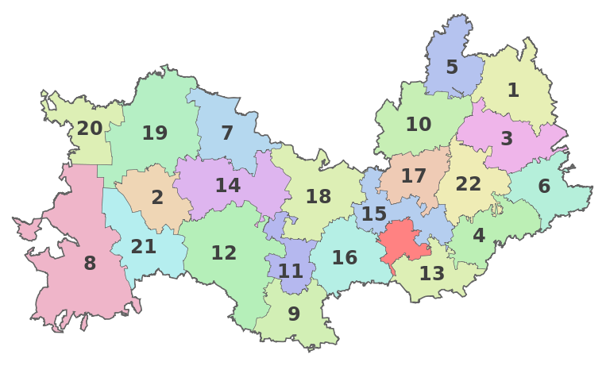
0 | 1 | 2 | 3 | 4 | 5 | 6 | 7 | 8 | 9
1 |  |  |  |  |  |  | БИГН 5 | АРД 1
2 | ТНГ-20 | ТЕМ 19 | ЕЛЬН 7 | СТШГ18 |  |  | ИЧЛ-10 | АТШ 3
3 | ЗУБ-8 | АТЮР 2 | КРСН 14 | КАД 11 |  | ЛЯМБ 15 | РОМ 17 | ЧАМ 22 | ДУБ 6
4 |  | ТОРБ 21 | КОВ 12 | ИНС 9 | РУЗ 16 | САР 23 | КОЧ 13 | БЕР 4

